Sheet1
 | 약50만 빠릿한 사무용 (간단 사무, 인강, 웹서핑) | 약50만 넉넉한 사무용 (여유로운 사무용, 영상감상) | 80만 FHD 게이밍 (FHD 중사양 게이밍, 주식) - 웬만하면 110만대 추천- | 110~130만 FHD 고사양 게이밍 (+가정용 표준) (주식, 포토샵, 라이트룸, FHD 고사양 게이밍, 여유로운 사무용, 웹서핑, 영화감상 등등 대부분의 가정용도) |  | 160 ~ 250 만원대 게이밍 및 다용도 PC (영상편집, 작곡 입문용) (FHD144 ~ 4K 60 입문 게이밍 PC, 주식(스캘핑), 포토샵, 영상편집, 다용도 사용가능 PC) (멀티성능2배, 120만원대 대비 게이밍 성능 57%상승 (단 9070 XT 이상 선택시)) |  |  | 170 ~ 370만대 프레임 방어 및 게이밍 위주 견적 (5070 FHD144, QHD125, 9070XT과 5070TI: QHD144~165, 4K 입문, 5080: 4K 100~120용) (주식(스윙), 포토샵, 라이트룸, 간단한 문서작업) (고주사율 모니터 쓸때 7800X3D) |  |  | 320~660만원대 전문가용 (작업용 견적) (QHD 165, 4K 렌더링, 인코딩, 편집, AI 등) (전문가용 PC 멀티성능이 높고 고성능 그래픽카드 장착 견적) |  | 330~700만 전문가용PC, 게이밍 최고급PC (QHD 165, 4K 최고급 게이밍PC, 전문가용 PC, 렌더링 인코딩) (200만원대 견적보다 30~90%까지 프레임 높음, 멀티성능업) |  | 최고급 게이밍 PC 약 910만 (과하다 과해!)
1. CPU선택 | 1. 인텔 코어i3-14세대 14100 (F고르시면 안되요!) 2. 인텔 코어i3-13세대 13100 (1번 품절시 2번) 4.7 VS 4.5Ghz 1번:170,610원, 2번:175,380원 | 1. AMD 라이젠5-4세대 5500GT (세잔) (멀티팩) 2. AMD 라이젠5-4세대 5600G (4650G 단종, 55 56성능 동일) 1번:147,700원, 2번:171,640원 | 1. 인텔 코어i3-13세대 13100F (엘더레이크) (벌크) (고 사양 게임 안할때!) (14100F 벌크는11만, 품절시121F) 1번:66,390원(14F:11만,12F:6.6만) | 1. AMD 라이젠5-5세대 7500F (라파엘) (멀티팩 정품) 2. AMD 라이젠5-6세대 9600X (그래니트 릿지) (멀티팩 정품) 1번:187,000원 2번:316,820원 | 1. 인텔 코어i5-14세대 14400F (렙터레이크) (벌크) (AG400 필수!! 기본쿨러 없음) 2. i5-13세대 13400F (벌크) (15.6) 1번:163,240원 (124F 벌크: 14만) | 1. 인텔 코어i5-14세대 14600KF (랩터레이크 리프레시) (벌크) or (밸류팩) (게이밍, 멀티성능(영상편집/작곡/렌더링), 주식) (i5 하위 라인 대부분 가성비가 14600KF보다 구림 K,KF 버전을 제외한 I5는 추천하지 않는다) 2. 인텔 코어i7-14세대 14700F (랩터레이크 리프레시) (벌크) (게이밍, 멀티성능 146KF대비 높음, 수랭 필수!!) 1번:259,100, or 296,320원, 2번:400,150원 (*주의: 14700F는 전력 제한 해제 하고 사용) |  |  | 1. AMD 라이젠7-5세대 7800X3D (라파엘) (멀티팩(정품)) -> 9070XT에 어울리는 CPU 2. AMD 라이젠7-6세대 9800X3D (멀티팩(정품)) -> 프레임 방어가 중요한 분을 위한 CPU 3. AMD 라이젠5-6세대 9600X (그래니트 릿지) (멀티팩(정품)) -> 예산이 부족, 프레임에 민감하지 않을때 (게이밍 성능 순위 9800X3D > 7800X3D >넘사벽> 9700X > 9600X >> 7500F) 1번:510,300원, 2번:708,710원, 3번:316,820원 (*9070XT와 5070TI 이상 GPU는 CPU영향이 큼) |  |  | 1. 인텔 코어i7-14세대 14700KF (벌크) (전력 제한 패치로 i9과 성능 격차가 적음 게임+작업 둘다할때 좋음) 2. 인텔 코어 울트라7 시리즈2 265K or 인텔 코어 울트라9 시리즈2 285K (순수 작업용일때 2번 가세요 작업 성능은 2번이 더 뛰어납니다) 1번:442,260원 (K 벌크는 470,350원) *285K 91.6만 265K 47.5만 |  | 게이밍: 1. AMD 라이젠7-6세대 9800X3D (멀티팩(정품)) 작업+게이밍: 2. AMD 라이젠9-6세대 9950X3D, 작업위주: 3. AMD 9950X (9950X는 작업위주, 9800X3D게이밍위주, 9950X3D는 둘다!) 1번:708,710원, 2번:1,144,800, 3번:915,380원 |  | 1. AMD 라이젠7-6세대 9800X3D (멀티팩(정품)) 2. AMD 라이젠9-6세대 9950X3D 1번: 708,710원 2번: 약 115만
2. 쿨러 | 기본쿨러 써도 문제없음!! | 기본 쿨러 써도 문제없음 다만 소음이 신경쓰인다면 -> (DEEPCOOL AG400 22,680원 짜리 쿨러추가!!) | 벌크라 쿨러 미포함 (쿨러 필수) 잘만 CNPS9X OPTIMA II RGB 1번: 18,320원 | DEEPCOOL AG400 (가성비 제품, 블랙) Thermalright Assassin X 120 Refined SE (WHITE) (화이트 쿨러) (R5, i5급 하위는 싱글타워 공랭쿨러 권장) 1번:22,680원, 2번:21,930원 |  | 14600KF) 3RSYS Socoool RC1800 LITE (가성비 소음 좀 있음, 콰이엇 제품 비추천) 14600KF) 3RSYS Socoool RC1900N 솔더링 (조금 더 고성능 공랭 대장급) 14600KF, 13700F) 발키리 A360 ARGB or 발키리 GL360 ARGB or 잘만 ALPHA II DS A36 (꼭!! i7은 수랭) 1번:47,520원, 2번:73,980원, 3번:104,220 or 184,440원 or 169,500원 |  |  | 9600X 용 (78X3D, 98X3D에 사용 금지) 싱글 타워) DEEPCOOL AG400 (가성비) 7800X3D, 9600X 용 듀얼) Thermalright Peerless Assassin 120 SE / 3RSYS Socoool RC-1800 Quiet 쌍철봉 7800X3D, 9800X3D 용)3RSYS Socoool RC1900N 솔더링, RC1920 작업 겸용시 발키리 B360 ARGB AG400:22,680원, Assassin 120 SE:38,720원, RC-1800:68,130원, RC1900N:73,980원, 발키리:119,900원 |  |  | 1) 147KF, 285K) 발키리 A360 ARGB (가성비), 265K는 공랭 OK (RC1900) 2) 147KF, 285K) 잘만 ALPHA II DS A36, 발키리 GL360 ARGB (중급) 3) CORSAIR iCUE LINK TITAN 360 RX LCD, NZXT Kraken Plus 360 (고급) 1번:104,220원, 2번:184,440원, 3번:272,500원, 246,340원(논LED 크라켄) |  | 9800X3D, 9950X, 9950X3D 수랭) 발키리 GL360 ARGB (중급. 가성비) 9950X, 9950X3D) NZXT Kraken Plus 360, iCUE LINK TITAN 360 RX LCD 9800X3D, 9900X3D 공랭) RC1900 , NOCTUA NH-D15 G2 LBC (저소음) 1번:184,440원, 2번:246,340/ 272,500원, 3번:77,220원 D15:257,240원 |  | 1)NOCTUA NH-D15 G2 LBC (9800X3D용 공랭) 2)CORSAIR iCUE LINK TITAN 360 RX LCD 1번:257,240원 2번:272,500원
3. 메인보드 | 1. ASUS PRIME H610M-K D4 2. GIGABYTE H610M S2H V2 D4 듀러블에디션 (2: 내장 4포트) 1번:88,400원, 2번:114,780원 | 1. ASUS PRIME A520M-A II 2. ASUS PRIME A520M-K (1번 장점 램슬롯4, 전원 방열판) 1번:85,800원, 2번:65,750원 | 1. ASUS PRIME H610M-K D4 2. MSI PRO B760M-A DDR4 II (2번 램슬롯 4, +M.2 2개 +방열판) 1번:88,400원, 2번:147,150원 | 1. GIGABYTE B650M K (5.0 지원) 2. MSI PRO B650M-A (DR.MOS) 3. B650M 박격포 WIFI (중 고급) 139,320원, 161,320원, 237,620원 | 1. ASUS PRIME B760M-A 2. MSI PRO B760M-A WIFI 3. B760M AORUS ELITE GEN5 157,300원, 166,320원, 191,520원 | 1. GIGABYTE B760M AORUS ELITE GEN5 (사운드칩 상위), TUF Gaming B760M-PLUS II (D5) 2. ASUS ROG STRIX B760-G GAMING WIFI (와이파이(블투) + 상위 사운드 칩셋, 그래픽카드 제거 쉬움) (가성비 좋은 Z 보드들은 대부분 품절, B보드로 충분히 i5-i7급 사용이 가능하다 (바이오스 패치할것!)) 1번:어엘=191,520원, TUF=186,150원, 2번:224,480원 (편의 사항은 터프2, 가성비는 어엘 젠5) |  |  | (78X3D, 98X3D) 1. ASUS TUF Gaming B850M-PLUS (그래픽카드 두께 60mm 이하) - 고옵션 중급보드 MSI MAG B850M 박격포 or TUF Gaming B850-PLUS WIFI(그래픽카드 두께 60mm 초과시) - 중급보드 2. MSI MAG B650 토마호크 WIFI, ASUS ROG STRIX B650-A GAMING WIFI (화이트) - 650중 추천 제품 1번 터프M:233,810원, 박격포:252,880원, 터프:327,990원, 2번 토마호크: 255,960원 스트릭스: 301,930원 |  |  | 1. MSI PRO Z790-A 맥스 WIFI 2. MSI MAG Z790 토마호크 맥스 WIFI (무난한 중급 (14700KF용)) 1번:334,630원, 2번:374,960원 | 1. ASUS ROG STRIX B860-G GAMING WIFI (265K, 285K 용 가성비 B 보드) 2. MSI PRO Z890-A WIFI (풀사이즈) (265K, 285K 용, AYW보다 이게나음) 1번:300,840원, 2번:393,860원 | 1. ASUS TUF Gaming B850-PLUS WIFI, MSI MAG B650 토마호크 WIFI 2. GIGABYTE X870E AORUS PRO ICE (중고급), X870E AORUS PRO (검은색) 3. ASRock X870E Nova WiFi (M.2 5개 고급보드), CROSSHAIR X870E HERO 1번:327,990/255,960원, 2번:449,680/450,500원, 3번:527,560/913,420원 |  | 1. ASUS ROG CROSSHAIR X870E HERO 1번: 913,420원
4. 메모리 | 1. 마이크론 Crucial DDR4-3200 CL22 8G X 2ea 2. ESSENCORE KLEVV DDR4-3200 X 2ea (*1번 품절시 2번) 8x2: 67,400원, 16x2: 119,220원 | 1. 마이크론 Crucial DDR4-3200 CL22 8G X 2ea 2. ESSENCORE KLEVV DDR4-3200 X 2ea (*1번 품절시 2번) 8x2: 67,400원, 16x2: 119,220원 | 1. 마이크론 Crucial DDR4-3200 CL22 16G X 2ea 2. ESSENCORE KLEVV DDR4-3200 16 X 2ea (1번 우선 추천) 16x2: 119,220원 | 1. ESSENCORE KLEVV DDR5-5600 CL46 NEO 16GB X 2ea 2. TeamGroup DDR5-5600 CL46 Elite 서린 (노멀 사용용) 3. ESSENCORE KLEVV DDR5-5600 CL46 (16GB) (오버용 메모리) (*1번 가성비, 2번 낮은 불량율, 3번 오버클럭용) 1번:112,280원(16x2), 2번:135,520원, 3번:136,260원 |  | 1. TeamGroup DDR5-5600 CL46 Elite 서린 (16GB) (이슈 없는 메모리, 요즘 마이크론 섞임) 2. ESSENCORE KLEVV DDR5-5600 CL46 NEO (16GB) (저렴하게 쓸만한 메모리) 3. ESSENCORE KLEVV DDR5-6400 CL32 FIT V 패키지 서린 (대다수 B보드가 6400까지는 호환됨) (오버 안하거나 간단하게 할때 1-2번, 고성능 원하시거나 이쁘게 쓸 분들 3번) 1번:135,520원(16x2), 2번:112,280원(16x2), 3번:148,720원(16x2, TUF 2와 스트릭스G QVL 포함) |  |  | 1. TeamGroup DDR5-5600 CL46 Elite 서린 (16GB) (이슈 적은 램) 2. ESSENCORE KLEVV DDR5-5600 CL46 (16GB) (수동 오버클럭 or 32 X 2 갈때 픽) 3. G.SKILL DDR5-6000 CL30 TRIDENT Z5 NEO RGB J (EXPO 메모리 쓰고싶을때 픽! 6400 이상 램 금지!!) 4. ESSENCORE KLEVV DDR5-6000 CL30 BOLT V (저렴한 EXPO 메모리 구매전 서린에 문의 필수!!) (*6000 초과의 메모리는 맴컨 메모리 비율 변경으로 성능이 하락합니다 6000>7200) 1번:135,520원(16x2), 2번:136,260원(16x2), 3번:206,470원(16x2), 4번:168,520원(16x2) |  |  | 1. TeamGroup DDR5-5600 CL46 Elite (32GB) (노멀, 간단OC) 2. ESSENCORE KLEVV DDR5-5600 CL46 (32GB) (오버클럭용) 3. G.SKILL DDR5-5600 CL40 RIPJAWS S5 J (96GB) (고용량 필요시) (XMP 메모리 불량이 흔하며, 사기전에 서린에 꼭 호환 문의 해보세요) (3번 96G 메모리 선택시 Z보드 권장) 1번:246,780원(32x2), 2번:258,560원(32x2), 3번:440,260원(48x2) |  | 1. ESSENCORE KLEVV DDR5-5600 CL46 (16GBx2) (32GB x2) (노멀 사용) 2. G.SKILL DDR5-6000 CL30 TRIDENT Z5 NEO RGB J(32GB, 64GB)(튜닝램) 3. ESSENCORE KLEVV DDR5-6000 CL30 CRAS V RGB (48GB) (튜닝램2) 4. G.SKILL DDR5-6000 CL30 TRIDENT Z5 NEO RGB J (96GB) (고용량램) (*6000 초과의 메모리는 맴컨 메모리 비율 변경으로 성능이 하락6000>7200) 1번:14만/26만 2번:21만/38만 3번:25만(24x2,48GB) 4번:63만(48X2,96GB) |  | 1. G.SKILL DDR5-6000 CL30 TRIDENT Z5 NEO RGB J 화이트 패키지 (64GB(32Gx2)) (호환되는 가장 무난한 EXPO 메모리) 1번: 420,200원
5. 그래픽 | 내장 그래픽 (UHD 730,630) H610M-K: D-SUB , HDMI H610M S2H : 모든 포트 (롤도 옵션타협이 필요함 게이밍은 부적합 화면 표시용!) | 내장 그래픽 (베가7) HDMI, DP, D-SUB (A520M-A ll) HDMI, D-SUB (A520M-K) (대략 1030과 비슷한 내장그래픽 롤, 오버워치 하옵 살살돌아감) | 1. ASRock 라데온 RX 7600 CHALLENGER OC, ASUS DUAL 라데온 RX 7600 O8G EVO OC 2. ASRock 라데온 RX 6600 CHALLENGER D (30% 성능낮음..) 1번:373,530원, 2번:299,460원 | 1. PALIT 지포스 RTX 5060 DUAL D7 8GB 이엠텍, COLORFUL 지포스 RTX 5060 토마호크 DUO D7 8GB (7500F + PCIE 5.0 보드 조합 갈것!) 2. ASRock RX 9060 XT CHALLENGER OC, XFX RX 9060 XT SWIFT DUAL 3. ASRock 라데온 RX 7600 CHALLENGER OC, or GIGABYTE 라데온 RX 7600 GAMING OC (고사양 게임을 하지 않을때) 1번:496,930/ 488,250원, 2번:487,230/ 492,680원, 3번:373,530원 |  | 1. ASUS PRIME 라데온 RX 9070 XT OC, XFX 라데온 RX 9070 XT SWIFT (가성비 QHD144, 4K입문) 2. COLORFUL 지포스 RTX 5070 Ti 토마호크 EX , MANLI 지포스 RTX 5070 Ti Nebula (QHD144, 4K입문) 3. PALIT RTX 5070 Infinity 3 D7 12GB 이엠텍, ZOTAC GAMING RTX 5070 SOLID OC (146KF용, QHD 120) 4. PALIT 지포스 RTX 5060 Ti DUAL D7 8GB 이엠텍, MANLI RTX 5060 Ti Polar Fox OC 8GB (FHD 144) (9070XT, 5070TI) 14600K CPU가 QHD에서는 살짝아쉽, QHD 사용유저는 AMD쪽 7800X3D 견적으로 1번:1,105,620/ 1,089,720원, 2번:1,376,870원 or 1,372,530원, 3번:892,650원 or 919,500원, 4번: 약60~62만 |  |  | 1. ASUS PRIME 라데온 RX 9070 XT OC, XFX 라데온 RX 9070 XT SWIFT (가성비 QHD144, 4K입문) 2. COLORFUL 지포스 RTX 5070 Ti 토마호크 EX , MANLI 지포스 RTX 5070 Ti Nebula (QHD144, 4K입문) 3. PALIT RTX 5070 Infinity 3 D7 12GB 이엠텍, ZOTAC GAMING RTX 5070 SOLID OC (146KF용, QHD 120) 4. PALIT 지포스 RTX 5060 Ti DUAL D7 8GB 이엠텍, MANLI RTX 5060 Ti Polar Fox OC 8GB (FHD 144) 5. MANLI 지포스 RTX 5080 Gallardo OC (가성비), PALIT 지포스 RTX 5080 GAMEROCK (5080 M 보드 X) 1번:1,105,620/ 1,089,720원, 2번:1,376,870원, 3번:892,650원 or 919,500원, 4번: 약60~62만, 5번: 약190만 |  |  | 1. ZOTAC GAMING RTX 5070 Ti SOLID CORE OC (QHD165, AI) 2. PALIT 지포스 RTX 5080 GAMEROCK (QHD 200, 4K입문, AI) 3. RX 9070 XT (순수 게이밍시) 1번:1,433,290원, 2번:1,942,150원 | 4. RTX 5090 종류 무관 구할수 있는 제품중 가장 저렴한것! (이노3D 제외) 5. GPU 가속이 필요 없는 작업시 RTX 5060 4번: 약 400만, 5번: 약 50만 | 1. COLORFUL 지포스 RTX 5070 Ti 토마호크 EX (QHD165, AI) 2. MANLI 지포스 RTX 5080 Gallardo OC (QHD 200, 4K입문, AI) 3. RX 9070 XT (순수 게이밍시) 1번:1,376,870원, 2번:1,871,630원 | 4. RTX 5090 종류 무관 구할수 있는 제품중 가장 저렴한것! (이노3D 제외) 5. GPU 가속이 필요 없는 작업시 RTX 5060 (5090급 9800X3D 추천) 4번: 약 400만, 5번: 약 50만 | 1. RTX 5090 후.. 가격이 (상급기) 1번: 500만원
6. SSD (HDD) | 1. 솔리다임 P44 Pro M.2 NVMe 벌크 (512GB) 2. WD Blue SN580 M.2 NVMe (예산 빡빡할때만, 1번 3.0 동작) 1번:74,000원, 2번:54,810원 | 1. 솔리다임 P44 Pro M.2 NVMe 벌크 (512GB) 2. WD Blue SN580 M.2 NVMe (예산 빡빡할때만, 1번 3.0 동작) 1번:74,000원, 2번:54,810원 | 1. 솔리다임 P44 Pro M.2 NVMe 벌크 (512GB, 1TB) 2. Western Digital WD Blue SN580 M.2 NVMe (1TB) 1번:74,000원(13만), 2번:89,910원 | 1. Western Digital WD BLACK SN850X M.2 NVMe 1T 2. 마이크론 Crucial T500 M.2 NVMe 대원씨티에스 (1TB) 3. 삼성전자 PM9A1 M.2 NVMe (1TB) (가성비 AS짧음 1-2년) (여러 게임을 할 경우 500G는 너무 적다.. 1T 제품으로 가자!) 1번:144,540원(1TB), 2번:124,300원(1TB), 3번:129,600원(1TB) |  | 1. Western Digital WD BLACK SN850X M.2 NVMe 1T 2. 삼성전자 PM9A1 M.2 NVMe (1TB) (가성비 AS짧음 1-2년) 3. SK하이닉스 Platinum P41 M.2 NVMe 1T (P44의 정품 속도 안정성 불량 다 좋음) 4. 마이크론 Crucial T500 M.2 NVMe 대원씨티에스 (1TB) (1-2-3보다는 다소 아쉬우나 무난한 제품) 1번:144,540원(1TB), 2번:127,530원(1TB), 3번:155,490원(1TB), 4번:124,300원(1TB) |  |  | 1. Western Digital WD BLACK SN850X M.2 NVMe 1T 2. 삼성전자 PM9A1 M.2 NVMe (1TB) (가성비 AS짧음 1-2년) 3. SK하이닉스 Platinum P41 M.2 NVMe 1T (P44의 정품 속도 안정성 불량 다 좋음) 4. 마이크론 Crucial T500 M.2 NVMe 대원씨티에스 (1TB) (1~3 우선추천) 5. 삼성전자 990 PRO M.2 1번:144,540원(1TB), 2번:127,530원(1TB), 3번:155,490원(1TB), 4번:124,300원(1TB), 5번:173,250원(1TB) |  |  | 1. Western Digital WD BLACK SN850X M.2 NVMe (2TB) 2. 솔리다임 P44 Pro M.2 NVMe 벌크 (2TB) (가성비 2TB !!) 3. SK하이닉스 Platinum P41 M.2 NVMe (2TB) (가격 많이 내림..) 4. 삼성전자 990 PRO M.2 NVMe (2TB) (가격 상관없을때!!) 1번:238,710원, 2번:191,840원, 3번:257,240원, 4번:263,240원 |  | 1. Western Digital WD BLACK SN850X M.2 NVMe (2TB) 2. 솔리다임 P44 Pro M.2 NVMe 벌크 (2TB) (가성비 2TB !!) 3. SK하이닉스 Platinum P41 M.2 NVMe (2TB) (가격 많이 내림..) 4. 삼성전자 990 PRO M.2 NVMe (2TB) (가격 상관없을때!!) 1번:238,710원, 2번:191,840원, 3번:257,240원, 4번:263,240원 |  | 1. 삼성전자 990 PRO M.2 NVMe (2TB) 1번:263,240원 X 2ea (526,480원)
7. 파워 | 1. 마이크로닉스 Classic II 풀체인지 500W 80PLUS BRONZE 2. HYPER K PRO 500W Bronze EU ATX3.1 (FSP는 다나와 미입점 하지만 대부분 소매몰 구매가능) 1번:52,920원, 2번:53,000원 | 1. 마이크로닉스 Classic II 풀체인지 500W 80PLUS BRONZE 2. HYPER K PRO 500W Bronze EU ATX3.1 (FSP는 다나와 미입점 하지만 대부분 소매몰 구매가능) 1번:52,920원, 2번:53,000원 | 1. 마이크로닉스 Classic II 풀체인지 500W 80PLUS BRONZE 2. HYPER K PRO 500W Bronze EU ATX3.1 (FSP는 다나와 미입점 하지만 대부분 소매몰 구매가능) 1번:52,920원, 2번:53,000원 | 1. 마이크로닉스 Classic II 풀체인지 600W 80PLUS브론즈 ATX3.1 2. [FSP] HYPER K PRO 80PLUS BRONZE ATX3.1 600W 3. 마이크로닉스 Classic II 풀체인지 700W 80PLUS브론즈 ATX3.1 4. 마이크로닉스 Classic II 750W 80PLUS골드 풀모듈러 (입문용 골드!) (FSP는 다나와 미입점, 하지만 대부분 소매몰에서 판매중) 1번:61,590원, 2번:64,000원, 3번:81,540원, 4번: 116,640원 |  | 0. 마이크로닉스 Classic II 750W 80PLUS골드 풀모듈러 ATX3.1 1. SuperFlower SF-850F14XG LEADEX VII (일시 품절 곧 재입고) 2. 시소닉 NEW FOCUS V4 GX-750 GOLD 풀모듈러 ATX3.1 or GX-850 3. [FSP] VITA GM 80PLUS GOLD ATX3.1 850W 4. 마이크로닉스Classic II 풀체인지 700W 80PLUS브론즈 ATX3.1(60TI,70) 116,640원 1번:171,990원, 2번:171,990원, 3번:158,890원, 4번:81,540원 |  | 5. SuperFlower SF-1000F14XP LEADEX VII PRO PLATINUM 블랙 6. 시소닉 NEW FOCUS V4 GX-1000 GOLD 풀모듈러 ATX3.1 (5-6번은 차후 업그레이드용!) 1번:251,430원, 2번:240,780원 | 1. 시소닉 NEW FOCUS V4 GX-850 ATX3.1 (9070XT, 5070TI, 5080 용) 2. SuperFlower SF-850F14XG LEADEX VII (9070XT, 5070TI, 5080 용) 3. [FSP] VITA GM 80PLUS GOLD ATX3.1 850W (예산부족시) 4. 마이크로닉스 Classic II 750W 80PLUS골드 풀모듈러 ATX3.1 (70,70TI) 5. 마이크로닉스 Classic II 850W 80PLUS골드 풀모듈러 ATX3.1 (70TI, 80) 1번:194,520원, 2번:180,360원, 3번:158,890원, 4번:116,640원, 5번:13.6만 |  | 5080 용 넉넉한 파워 or 업글용! 5. SuperFlower SF-1000F14XP LEADEX VII PRO PLATINUM 블랙 6. 시소닉 VERTEX GX-1200 GOLD 풀모듈러 ATX3.1 (90급 업글용) 1번:251,430원, 2번:371,740원 | 5070TI, 5080, 9070XT 용 추천파워 1. 시소닉 NEW FOCUS V4 GX-850 ATX3.1 2. HYDRO G PRO 80PLUS GOLD 풀모듈러 ATX3.1 (12V-2x6) 1번:194,520원 2번:179,000원 | 5090 용 추천파워!! 3. SuperFlower SF-1200F14XP LEADEX VII PRO PLATINUM 3.1 4. 시소닉 VERTEX GX-1200 GOLD 풀모듈러 ATX3.1 1번:291,820원 2번:371,740원 | 5070TI, 5080, 9070XT 용 추천파워 1. 시소닉 NEW FOCUS V4 GX-850 GOLD 풀모듈러 ATX3.1 2. SuperFlower SF-850F14XG LEADEX VII GOLD ATX3.1 1번:194,520원 2번:180,360원 | 4090, 5090 존버용 추천파워!! 1. SuperFlower SF-1200F14XP LEADEX VII PRO PLATINUM 3.1 2. ASUS ROG STRIX 1200W Platinum (ROG 깔맞춤.. 감성파워) 1번:291,820원 2번:361,880원 | 1. SuperFlower SF-1600F14HT LEADEX TITANIUM ATX3.1 1번:735,750원
8. 케이스 | 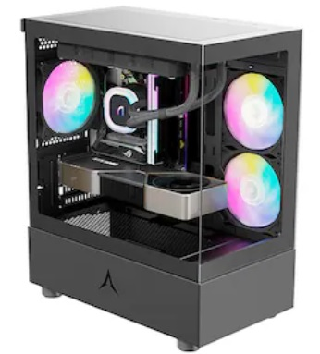 앱코 U20M 큐빅 미니 가격: 31,430원 (36,180원) (40~100만원대 까지만 쓰세요) | 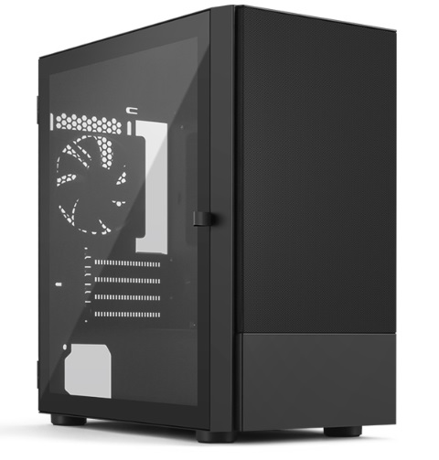 아이구주 HATCH MIO (화이트, 블랙) 가격: 38,340원 (39,320원) (아담한 효도컴용 케이스 CD롬없음) | 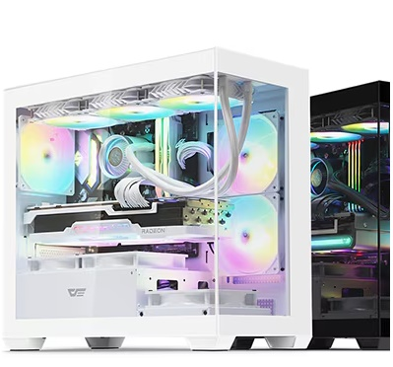 darkFlash DS900M RGB 강화유리 가격: 43,740 (블랙:41,580)원 (M-ATX용 어항케이스!) | 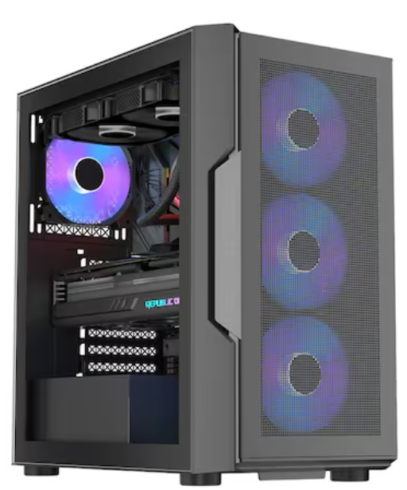 1stPlayer T7-P (블랙) 가격: 38,150원 (화이트: 41,420원) (팬 6개 장착, 먼지필터 쓸만함) (LED 온오프) | 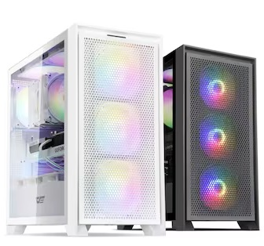 darkFlash DRX70 MESH RGB 강화유리 가격: 49,500원 (53,460원) (저소음 모드, LED 온오프 있음) | 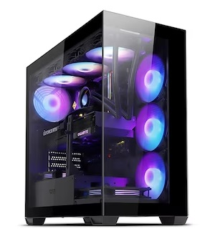 darkFlash DS900 ARGB 강화유리 가격: 63,000원 (화이트: 61,050원) (수랭에 적합!) (공랭시 상단팬 2개 추가, C7A 120) | 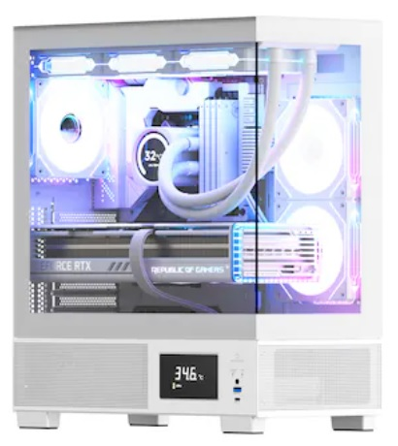 아이구주 VENTI P5000L 가격: 71,400원 (블랙: 66,490원) (수랭에 적합, 공랭시 GL120 PWM ARGB 팬 추가 구매 2~3개 요망) | 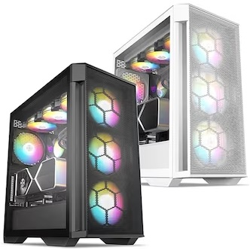 BRAVOTEC GUARDIAN 3100M V2 타이탄 글래스 가격: 89,380원, 97,740원 (수랭, 공랭OK) (소음살짝, 쿨링 좋음, LED 연동) | 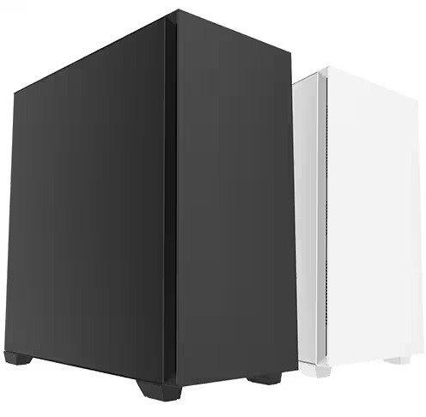 3RSYS L904 Quiet 60TI, 70까지만.. 가격: 89,380원, 93,420원 (수랭, 공랭OK) (저소음 팬 적용, 팬 AS 3년) | 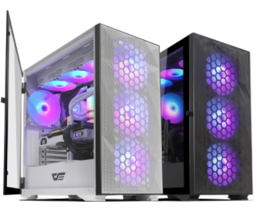 darkFlash DLX21 RGB MESH 강화유리 (화이트/블랙) 가격: 95,040/ 93,960원 (수랭,공랭 OK) (조립 편함, 강판 두꺼운편, 소음대비 쿨링 괜찮은편) | 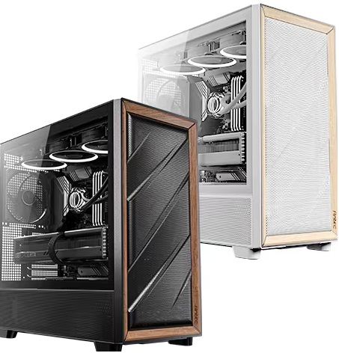 Antec FLUX MESH BTF 가격: 139,150 / 144,650원 (수랭,공랭 OK) (쿨링 좋음, 마감 좋음!) | 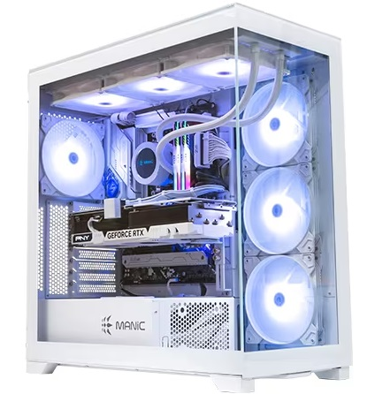 마이크로닉스 ML-420 View BTF (화이트) 가격: 150,120원 (수랭용 권장!!) (상단 420 라디 장착가능, 메쉬 타입도 있습니다) | 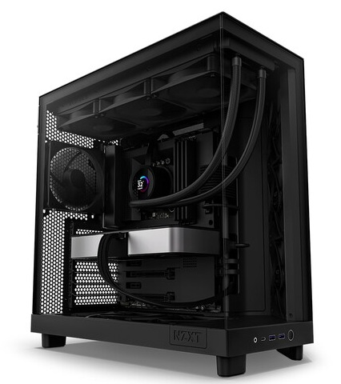 NZXT H6 Flow (블랙) LED 없음 가격: 165,680원 (수랭 권장) (갈끔한 디자인 뛰어난 마감 감성케이스) | 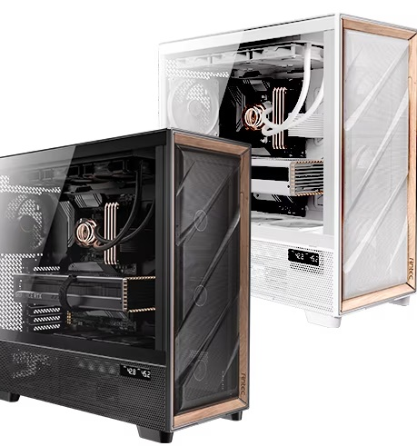 Antec FLUX PRO MESH 가격: 259,420원/ 270,320원 (공랭/수랭) | 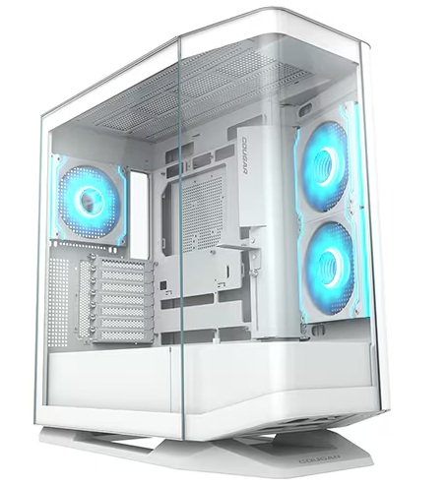 COUGAR FV270 RGB (화이트/블랙) 가격: 261,170원 / 248,700원 (수랭 OK) | 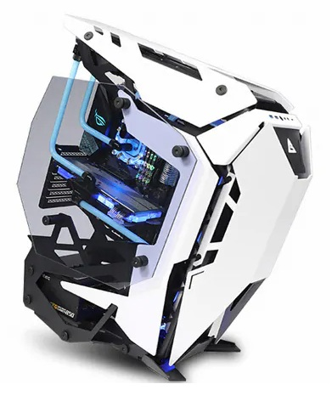 Antec TORQUE (화이트) 가격: 532,440원 오픈형 케이스
총 평가 및 부품가격 인터넷 최저가 (공임 미포) | 12100, 14100 (둘의 성능 격차는 약10%) 게이밍 pc는 아니며, 유튜브감상, 웹서핑, 간단한 사무용, 매장 포스용 인강용에 저렴하게 쓸수있음!! 기본 클럭이 높아 빠릿한 느낌의 사무용 PC 14100 본체: 484,760원 (부품만) (14100 품절일때 -> 13100으로) | 게임을 즐기지 않거나 케쥬얼한 게임 (바둑, 포커, 롤 등등 저사양 게임) 정도만 즐기시는 유저분께 적합한 PC i3 보다는 멀티 성능이 좋아 고사양 사무용으로도 쓸만한편 (용량 큰 엑셀, 라이트한 포토샵 등등, 포토샵 사용시 16X2 메모리로 올려 주세요!) 5500GT + A520 본체: 466,160원 | 초 고사양게임은 어느정도 옵션 타협이 필요하나 디아2/오버워치2/롤/피파/던파 등등 인기 게임에서는 상옵 플레이가 가능한 게이밍 PC (배그는 110대 견적 ㄱㄱ) 벌크 13100F의 가격이 크게 내려 저렴하게 구성이 가능하다 13100F + RX 7600 : 836,520원 13100F + RX 6600 : 762,450원 | 7500F를 사용해 12400F(or 13400)나 5600 보다 나은 게이밍 프레임을 보임 (구형인 9-11세대 i9 보다도 나은 게임 프레임) 멀티성능도 13400F와 비슷한 편이고 차후 업그레이 까지 가능해서 비교적 오래 사용이 가능한 PC 7500F+RX 7600: 1,079,090원 9600X+B650+5060: 1,332,310원 | 9-11세대 i7,i9과 비교해도 딸리지 않는 게이밍 성능을 보여줌 포토샵과 라이트룸에서도 쏘쏘한 성능 다만 영상 편집하기에는 넉넉하지는 않습니다 포토샵과 라이트룸 같은걸 겸해서한다면 램은 꼭 16X2로 장착해주세요487 14400F+7600: 1,084,660원 14400F+9060XT: 1,198,360원 | 1번) 170견적은 FHD에서 대부분 게임을 원활하게 풀옵으로 즐기며, 12400F대비 높은 멀티성능으로 (약50%) 다용도로 쓰기에도 좋다 (편집, 작곡, 고용량 액셀) 2번) 210견적의 경우 1번보다도 약40% 더 높은 프레임 QHD 144, 165에 적합하고 4K입문용으로도 괜찮다 (다용도 쓰실분은 라데온 보다는 지포스로 가세요!) 1)14600KF (벌크)+RC1800+램32G+5060 Ti+P5000L: 1,548,740원 2)14600KF+RC1800+램32G+RX 9070 XT+750W+3100M: 2,089,840원 (실 구매가는 약 3-4% 추가, 조립비 별도라는걸 기억해두세요!) |  | 14600KF에 DDR5 조합이면 12900K와 비교해도 비슷한 프레임이 나온다 이 조합은 멀티성능도 준수하여 각종 작업도 잘되는편 (5070TI 16G라 AI입문도 OK) (고주사율 QHD는 CPU가 부족하니, 4K 조합에 추천, QHD인 분은 AMD 7800X3D 쪽으로 넘어가세요) 146KF+5070TI+850W=2,416,440원 | 경쟁사의 14600과 비슷한 게이밍성능을 가진 9600X, 5060TI 조합시 차후업그레이드가 용이하고 (다음세대 지원) 윈도우 10 지원이 가능하다 FHD144 유저나, QHD 100 FPS 입문 유저용으로 좋음 (약간 상향하고 싶으면 5070까지 OK) 9600X+B850M+RTX 5060 Ti + 750W+16x2(32G램): 1,669,390원 | 9070XT 성능은 4080과 비슷합니다. QHD에서는 풀옵 정도로 현존하는 대부분 게임 플레이가능 (평균 160 프레임) 4K도 어느정도 돌아가는 터라 4K 입문용으로 써도된다 (4K시 CPU를 9600X로 하향 조정가능, QHD는 78X3D 가세요!) 7800X3D+9070XT+B850m+850W: 2,458,070원 (램 32, SSD 1T) | 7800X3D+ 5070TI QHD에서는 풀옵 정도로 현존하는 대부분 게임 플레이가능 (평균 160 프레임) 4K 입문도 OK 7800X3D는 8코어급에 3D캐시 적용 최소프레임 방어가 뛰어남 78X3D+5070TI+850W: 2,729,320원 98X3D+RC1900N+5080+B850 PLUS+850W: 3,624,410원 | 14700K는 12900K의 완벽한 상위 호환 높은 멀티성능과 싱글클럭으로 어떠한 환경의 작업에도 적합, 인텔 최고의 게이밍 성능을 보여줄것이다, 특히 5070TI와 5080의 높은 성능을 i5와 차이가 날정도로 뒷받침 해주기에 고성능 그래픽카드구매시 좋은 픽이다 (QHD165) 14700KF+5070TI+수랭: 3,144,530 | 285K를 사용한 작업용 PC는 작업은 9950X와 맞먹고 게이밍은 12세대와 비슷한 수준이다 게이밍 위주 일때는 추천하지 않고 작업 위주일때 추천 147KF를 사용한 4K 게이밍 견적은 작업과 게임 둘다 쓸만함!! 14700KF+5080+수랭: 3,653,390원 285K+5090+1200W: 6,525,350원 | 경쟁 상대가 없는 최고의 게이밍 CPU 9800X3D를 장착한 고성능 게이밍 PC 프레임 방어를 중시하는 유저면 돈을 투자할만한 값어치가 있는 PC 어느정도 멀티성능도 나와 다용도로 써도 좋다 (순수 게이밍 유저는 쿨러 RC1900 가도됨) 98X3D+5070TI+B850+공랭: 332만 98X3D+5080+B850+공랭: 382만 | 9950X로 가시면 게이밍은 다소 성능이 낮아 (9950X3D와 비교시 약 10%) 작업 전용으로 쓰는게 좋으며, 9950X3D로 가면 작업과 게이밍 모두 최상위 성능을 보여준다 (9900X3D는 게이밍은 9800X3D보다 낮고 작업은 어느정도 높은 제품) 9950X3D+5080+어프+GL: 449만 9950X3D+5090+어프+GL: 672만 | 로또 당첨된다면 한번쯤 사볼만한 견적으로 도저히 제정신을 가지고 지르기에는 힘든 본체 가격이다 취향것 갖고싶은 최상위 제품을 조합해서 만든 최고급 .. PC (이걸로 방어안되는겜은 딴 PC로도 안됨) 9800X3D+크헤히어로+5090+타이탄 수랭 약 910만원대!
 | 상기 견적은 전체 몰에서 가장 저렴한 가격의 합이다 (실구매가는 3-4% 가량 높음) 조립 비용이나 , 택배비 등은 포함되지 않음! (업계 평균 조립비용은 약 4만원) |  |  | 9600X + 5060 견적은 14600KF + 4060TI와 동등한 성능을 보임 (4060TI = 3070 급 성능) | RX 7600 대비 9060XT는 약 25% 가량은 더 높은 성능을 보여줌 | 12400F, 13400, 13500, 14400, 14500등 은 L2캐시가 적은 12세대 기반P코어라 고성능 그래픽카드에는 아쉬운 성능 | 14600KF는 3070~4070TI 급 사이에 그래픽카드에 적합함 | 영상편집 겸하면 14600K 구매하세요 내장 그래픽으로 퀵싱크 쓰게요! | QHD가성비 있게 가려면 9600X 견적에서 그래픽카드만 5070 or 9070으로 변경 (약 190~200) | 9070XT는 5070TI와 성능이 3-5%차이 (5%낮다) 라데온의 아쉬운점을 감안 해도 가성비 제품! | 5070TI와 5080은 약 14~16% 성능차이가 나기에 약간 더 높은 프레임을 원하면 5080 픽!! (5080 구매시 M보드 비추) | 상기 견적은 전체 몰에서 가장 저렴한 가격의 합이다 (실구매가는 3-4% 가량 높음) | (멀티성능은 147KF 보다 285K가 약 30% 가까이 우위에 있음, 다만 게이밍 의 경우는 285K가 못함) 265K+5080+수랭+850W+B860 3,745,360원 | 9800X3D + 5080 최하급 + 스틸레전드 + 공랭: 370만 정도 9800X3D + 5090 + B850 터프 + 공랭: 620만 (게이밍 최상위 가성비 셋팅) (5090급 쓸때는 꼭 9800X3D 정도로 CPU를 올려주자)
 |  |  |  |  |  | 상기 견적은 전체 몰에서 가장 저렴한 가격의 합이다 (실구매가는 3-4% 가량 높음) 조립 비용이나 , 택배비 등은 포함되지 않음! |  |  | 상기 견적은 전체 몰에서 가장 저렴한 가격의 합이다 (실구매가는 3-4% 가량 높음) 조립 비용이나 , 택배비 등은 포함되지 않음! |  |  |  |  | 상기 견적은 전체 몰에서 가장 저렴한 가격의 합이다 (실구매가는 3-4% 가량 높음) 조립 비용이나 , 택배비 등은 포함되지 않음!

 |  |  |  |  |  |  |  |  |  |  |  |  |  |  |  | ~

Sheet2
70만원대 인텔 | 100(110)만원대 AMD | 110(120)만원대 인텔 | 성능격차 | 주석
1. 인텔 코어i3-12세대 12100F (정품) 1번:126,430원 (131F: 약 16만) | 1. AMD 라이젠5-4세대 5600 (버미어) 멀티팩 1번:165,330원, 2번:187,990원 | 1. 인텔 코어i5-12세대 12400F (정품) 1번:198,860원 (벌크:181,140원) | 와?! 가성비 CPU 판도가 바뀌었다 (영상참조) 12100F와 5600의 게이밍 성능은 대동소이 (비슷함) 12400F의 게이밍성능은 우위 | 다만 실사용 환경에서 벤치처럼 백그라운드에 모든걸 끄고 쓰지는 않기에.. 실사용에서는 5600이 소폭 앞섭니다
기본쿨러 써도 문제없음 소음 줄일려면 AG400 추가! | DEEPCOOL AG400 (가성비 제품) 1번:22,790원 |  | 12100F는 쿨러를 제외해도되나 외관 또는 소음의 문제로 종종 추가하시는 분들이 있음 | CPU가격에서 4만원 + 쿨러에서 2만원 가량 12100F가 세이브 가능
1. ASUS PRIME H610M-K D4 1번:102,600원 | 3. ASUS PRIME A520M-A II 3번: 85,320원 | 1. ASRock B660M Pro RS D4 1번:144,720원 | 인텔의 보드값이 비싼편 A520M-A ll는 방열판도있고 램 슬롯도 4개에 확장성도 뒤지지않는데 2만원 싸다!! | 앞에서 6만원 차이났던걸 4만원 격차까지 좁혀옵니다 + A보드에서도 램오버 가능
1. 삼성전자 DDR4-3200 8G X 2ea 1번: 25,460X 2개 = 50,920원 | 1. 마이크론 Crucial DDR4-3200 CL22 8G X 2ea (램오버) 1번:48,000원 | 1. 삼성전자 DDR4-3200 8G X 2ea 1번: 25,460X 2개 = 50,920원 | 램은 인텔이든 AMD든 동일하게 DDR4 제품 쓰시면됩니다 성능격차도 없고 종류도 굳이 따지지 않아도 좋습니다 | 가격 격차는 없음 (AMD의 경우 A보드에서도 램오버 가능해 추가 성능 향상 가능)
1. 이엠텍 지포스 GTX 1660 SUPER MIRACLE II 2. ASRock RX 6600 CHALLENGER D 1번:276,230원 2번:255,850원 | 1. ZOTAC GAMING 지포스 RTX 4060 Ti TWIN Edge 2. PNY 지포스 RTX 4060 VERTO D6 8GB 3. PowerColor 라데온 RX 6700 XT Fighter (재입고됨) 1번:570,240원 2번:437,400원 3번:461,160원 |  | 1660 VS 3050 VS 2060 (영상참조) 9월 그래픽 가성비 비교표 (영상참조) 4060TI의 성능이 159% 4060의 성능은 138% 1660S의 성능은 78% (1660은 73%) | 1660S를 100%로 환산시 4060은 176%의 성능 4060TI는 무려 203%의 성능!! (두배격차) 대부분 게임에서는 % 만큼 프레임이 증가함!!
1. SK하이닉스 Gold P31 1번:49,680원 | 2. SK하이닉스 Gold P31 M.2 (500GB) 2번:49,680원(1T:96,750) |  | SSD는 동일한 품질의 제품을 사용함 (여기에 몇푼 더싸다고 D램 리스, QLC 쓰는건 비추천) | 가격 격차는 없음
2. FSP HYPER K PRO 500W 80PLUS Standard 230V EU 2번:52,090원 | 1. 마이크로닉스 Classic II 풀체인지 600W 1번 600: 59,940원 | 1. 시소닉 A12 STANDARD 230V EU SSR-600RA LLC 1번:60,720원 | 파워는 안정성을 위해 100W 100만원대에서 추가됨 (기본적으로 마닉, 시소닉, FSP 제품을 권장함) | 비용 격차는 만원 내외
darkFlash DK200 RGB 강화유리 (블랙) 가격: 38,880 (화이트:44,570)원 | darkFlash DK200 RGB 강화유리 (블랙) 가격: 38,880 (화이트:44,570)원 | darkFlash DK200 RGB 강화유리 (블랙) 가격: 38,880 (화이트:44,570)원 | 케이스는 발열 격차가 심하지 않아 동급의 제품사용 | 가격 격차는 없음
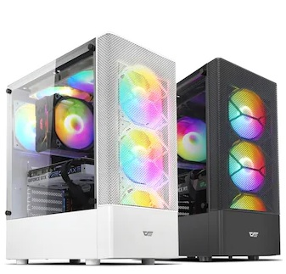 초 고사양게임은 어느정도 옵션 타협이 필요하나 디아2/오버워치/롤/배그/피파 등등 인기 게임에서는 상옵 플레이가 가능한 게이밍 PC 다만 CPU의 순수성능은 5600보다 낮은편이라 고사양 게임을 자주 즐긴다면 윗급 100만원대 견적으로 가세요!! 12100F+1660 S : 696,780원 | 5600X와 0.2클럭차이밖에 안나는 5600 을 사용해서 12400F와도 차이가 적다 FHD 게임은 80~100프레임 상태로 상옵이 가능하며 10,11세대와 비교시 확연히 좋은 게이밍 성능 (포토샵이나 편집시 램은 16X2로) 5600+4060TI(8GB): 1,125,100원 5600+B550+4060 : 992,260원 | 6코어급 CPU의 반란.. 9-11세대 i7,i9을 이기는 게이밍 성능을 지닌 CPU 12400F를 사용해서 포토샵 OK 영상편집도 어느정도 가능 + FHD 상옵 게이밍까지 가능한 가정용 PC의 표준 (포토샵이나 편집시 램은 16X2로) 12400F+4060TI(8GB): 1,156,910원 12400F+4060: 1,024,070원 | 구매가격 -----------------------------------------성능 (FHD) 12100F + 1660 S : 약70만 (부품가 기준) ----- 100% 12100F + 4060 : 약 86-88만 (부품가 기준)----- 176% 5600 + 4060 : 약 90만 (부품가 기준)----------- 179% 5600 + 4060TI : 약 103만 (부품가 기준)-------- 207% 12400F + 4060 : 약 100만 (부품가 기준)------- 181% 12400F + 4060TI : 약 114만 (부품가 기준)---- 211% | 가성비 기준 계산 1% 성능당 비용 12100F + 1660 S : 7천원 - 가성비 꼴지 12100F + 4060 : 5천원 - 가성비 2위 5600 + 4060 : 5천 30원 - 가성비 3위 5600 + 4060TI : 4천980원 - 가성비 1위 12400F + 4060 : 5천520원 12400F + 4060TI : 5천400원 | 추신: 5600으로 성능지표 계산시 1660S와 4060이 179% 성능차였지.. 5800X 3D로 성능지표 계산 184% 까지 벌어짐
중, 저사양 게임을 돌리기위한 PC 다양한 게임을 즐기시려면 110만원대 PC로 구매하세요!! | 12400F와 비교시 약 4~8% 가량 프레임이 덜나오는 편 7500F가 워낙싸서 이쪽우선 추천 | 5600보다 소폭 높은 프레임과 (약5%) 멀티작업 성능을 보여줌 (약10%) | 궁금해하실까봐 추가 13400F + 4060 TI : 약 123만 (부품가 기준) ---- 213% (5천770) 13600K + 4070 : 약 190만 (부품가 기준) ------ 271% (7천010) | 가장 가성비 있는 구간은 FHD 기준 5600 + 4060TI 조합

